修改
宁波品秀美容科技有限公司 宁波高新区江南路1528号高新科技广场2号楼10楼 电话：0574-27889688 传真：0574-27889655 sales@hair-brushes.com lucky@jsiu.com
订单
供货商： | 吉秀制刷 |  |  |  | 订单号 | B10-ZMS3D-NEW
电话： | 0574-27889655 |  |  |  | 日期 | 2025年09月03日
联系人： | 孙诚昱 |  |  |  | 订单安排人 | 孙诚昱
产品编号 | 产品图片 | 描述 | 数量/个 | 单价 | 金额 | 包装方式
B10-ZMS3D-NEW | 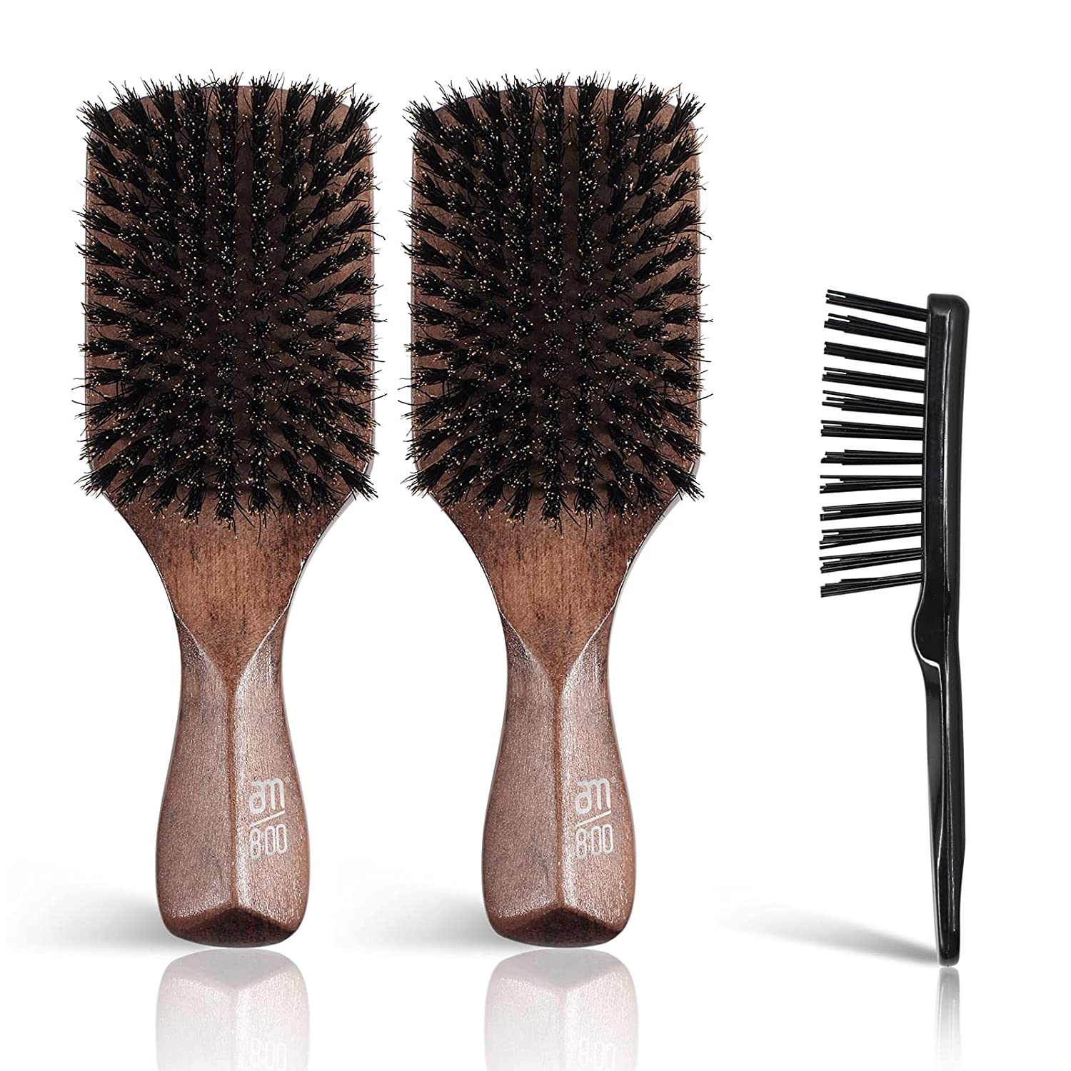 | 榉木硬鬃，黑色哑光漆，产品尺寸21.3*2.9*1cm，100%猪鬃毛，长2cm，手柄雕刻LOGO：ecoed 2个头尾摆放入我司供彩盒，放入小清洁梳，外盒贴不干胶，指定数量直接入外箱 彩盒尺寸：5.5*4.5*22.7cm | 0PCS | ¥11.40 |  | 彩盒尺寸：5.5*4.5*22.7cm; 入我司供彩盒，放入小清洁梳，外盒贴不干胶

 | 以上价格含税运含包装
进仓地址：
付款方式: | 凭增殖税发票 出货后 45天付款 |  |  |  | 色卡 | Logo
交货时间: | 2025年09月18日
箱规:
产前确认样:
出货样:
注意事项:
注意产品的 表面打磨和湿度控制!!!!
ST1112装率：100pcs/ctn,外箱尺寸预估：58*46.5*25.5cm
2个入我司供彩印纸盒，盒子背面贴不干胶，外箱需要加强瓦楞纸！直接入外箱，上下铺气泡袋！
logo：尺寸根据手柄位置调节
交货期: 2022-6-1前
箱唛：一正一侧

 | 宁波品秀美容科技有限公司 |  |  | 吉秀制刷
 | ---------------------- |  |  | ----------------------

